Solicitud gráfica
 | Área: | Matemáticas |  |  | Fecha:
 | Grado: | 9 |  |  | 2015-11-10
 | Título del tema: | Clacula áreas de trapecios |  |  | ¿Cuaderno de estudio o recurso? | Recurso
 | Editor: | Diana velasquez |  |  | Motor del recurso | M5A

 | Código guión o recurso: | MA_07_11_CO_REC_180 | ← Para determinar este código, visite la hoja de Ayuda
 |  |  |  |  | ESPECIFICACIÓN DE ARCHIVOS A ENTREGAR
Núm. | Archivo Shutterstock o ruta en web | Imagen para: | Tipo | Ubicación de la imagen en el recurso M5A | Nombre imagen SMALL | Tamaño imagen SMALL | Nombre imagen ZOOM | Tamaño imagen ZOOM | Descripción | Observaciones
IMG01 | Descripcion | Recurso M5A |  | Contenido | MA_07_11_CO_REC_180_IMG01n.png | 286 x 286 px | MA_07_11_CO_REC_180_IMG01a.png | 500 x 500 px | 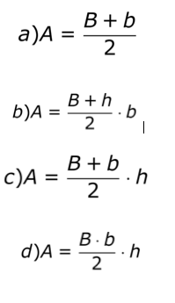 | Elaborar cuatro formulas en una sola imagen.
IMG02 | Descripcion | Recurso M5A |  | Contenido | MA_07_11_CO_REC_180_IMG02n.png | 286 x 286 px | MA_07_11_CO_REC_180_IMG02a.png | 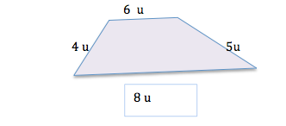 500 x 500 px
IMG03 | Descripcion | Recurso M5A |  | Contenido | MA_07_11_CO_REC_180_IMG03n.png | 286 x 286 px | MA_07_11_CO_REC_180_IMG03a.png | 500 x 500 px | 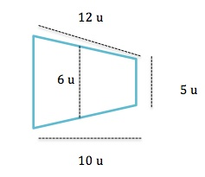
IMG04 | Descripcion | Recurso M5A |  | Contenido | MA_07_11_CO_REC_180_IMG04n.png | 286 x 286 px | MA_07_11_CO_REC_180_IMG04a.png | 500 x 500 px | 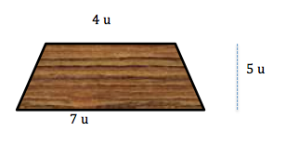
IMG05 | Descripcion | Recurso M5A |  | Contenido | MA_07_11_CO_REC_180_IMG05n.png | 286 x 286 px | MA_07_11_CO_REC_180_IMG05a.png | 500 x 500 px |  | Ilustrar como parte de un techo
IMG06 | Descripcion | Recurso M5A |  | Contenido | MA_07_11_CO_REC_180_IMG06n.png | 286 x 286 px | MA_07_11_CO_REC_180_IMG06a.png | 500 x 500 px |  | Ilustrar un vidrio con soporte de corcho
IMG07 | Descripcion | Recurso M5A |  | Contenido | MA_07_11_CO_REC_180_IMG07n.png | 286 x 286 px | MA_07_11_CO_REC_180_IMG07a.png | 500 x 500 px |  | Ilustrar las dos partes del jardín
IMG08 | Descripcion: Imagen tomada de google | Recurso M5A |  | Contenido | MA_07_11_CO_REC_180_IMG08n.png | 286 x 286 px | MA_07_11_CO_REC_180_IMG08a.png | 500 x 500 px | 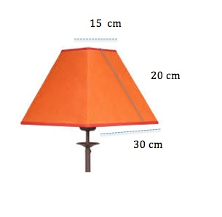 | Elaborar imagen de pantalla señalando las medida indicadas.
IMG09 | Descripcion | Recurso M5A |  | Contenido | MA_07_11_CO_REC_180_IMG09n.png | 286 x 286 px | MA_07_11_CO_REC_180_IMG09a.png | 500 x 500 px | 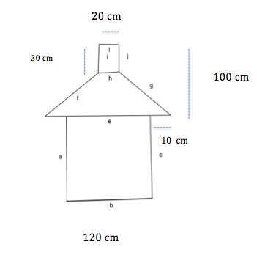 | Elaborar imagen de caseta señalando las medida indicadas.
IMG10 | Descripcion | Recurso M5A |  | Contenido | MA_07_11_CO_REC_180_IMG10n.png | 286 x 286 px | MA_07_11_CO_REC_180_IMG10a.png | 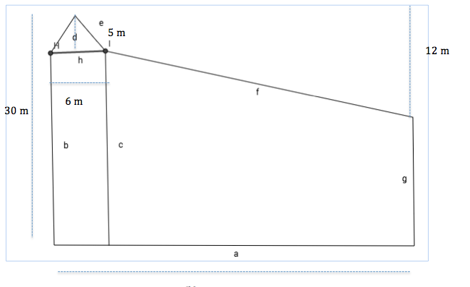 500 x 500 px |  | Elaborar imagen de pantalla señalando las medida indicadas. En la parte de mayor área que se vea construcción en ladrillo.

